Blad1
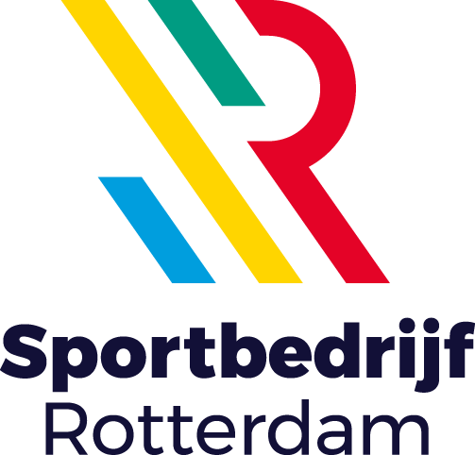
Openbare Europese aanbesteding levering horeca middelen Bijlage 6 - Locatielijst

Locatie | Adres | Postcode + plaats | Aantal leveringen per week (in een week zonder events) | Kostenplaats | Bijzonderheden
Zwemcentrum | Annie m.g. schmidtplein 8 | 3083 NZ Rotterdam | 1 | 705, 792 en 791
Hoofdkantoor | Annie m.g. schmidtplein 10 | 3083 NZ Rotterdam
Sportcentrum de Wilgenring | Melanchtonweg 70 | 3052 KV Rotterdam | 1 | 702,102, 791 en 792
Sportcentrum West | Spaanseweg 2-4 | 3028 HW Rotterdam | 1 | 700, 100, 791 en 792
Sportcentrum Feijenoord | Laan op zuid 1055 | 3072 DB Rotterdam | 1 | 710, 792
Topsportcentrum Rotterdam | van Zandvlietplein 20 | 3077 AA Rotterdam | 2 | 711, 792 en 791
Willem alexanderroeibaan | Nelygambonplein 1 | 2761 EH Zevenhuizen | 2 | 791, 792 | Onbemande locatie
Sportcentrum de Rozenburcht | zuidzijde 35 | 3181 LR Rozenburg | 1 | 707

